상품제안서
메이드유 에코백 | 상품코드: F15271

 |  |  |  |  |  |  | 02-412-0044 | www.easy1.co.kr
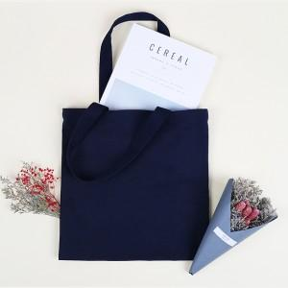

【상세/제작정보】 | <p><span style="font-size: 12pt;"><b>* 컬러속주머니- 700원별도/개당</b></span></p><p><b><span style="font-size: 12pt;">* 지퍼- 850원별도</span><span style="font-size: 12pt;">/개당​</span></b></p><p><b><span style="font-size: 12pt;">* 자석똑딱이- 700원별도</span><span style="font-size: 12pt;">/개당​</span><span style="font-size: 12pt;">&nbsp;</span></b></p><p>&nbsp;</p>

【인쇄/포장옵션】 | 실크 / OPP(비닐)

【공급단가】 | 수량 | 100~ | 300~ | 500~ | 1,000~ | 3,000~
*VAT별도 | 34x34 | 3,500원 | 3,400원 | 3,300원 | 3,200원 | 3,100원
 | 36x36 | 3,600원 | 3,500원 | 3,400원 | 3,300원 | 3,200원

【상품 URL】 | https://dev.easy1.co.kr:443/src/goods_detail.php?gdno=15271

